关系图
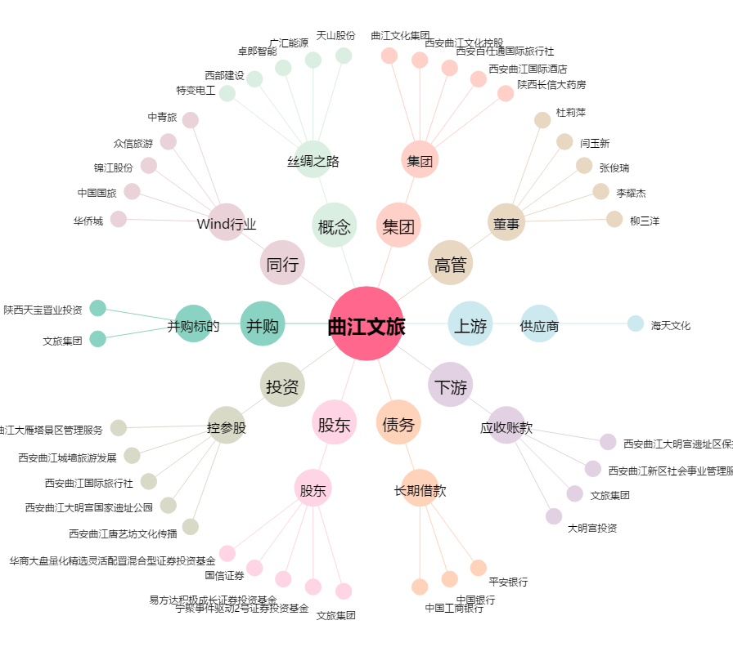
曲江文旅[600706.SH] - 关系概览图

